Hoja2
ENTRADAS |  |  |  | PUNTO B |  |  |  | PUNTO C |  |  | PUNTO W |  |  | Respuestas | i | J | unid
W | 0 | [Kgf] |  | MAGNITUDES | COMPONENTES |  |  | MAGNITUDES | COMPONENTES |  | MAGNITUDES | COMPONENTES |  | Vb | -15588.5 | -9000 | [mm/seg]
M1 | 6 | [kg] |  |  | i | j |  |  | i | j |  | i | j | aB | 295980.76211 | -452653.71804 | [mm/seg2]
M2 | 3.42 | [kg] |  | Vb | -15588.5 | -9000.0 |  | Va | -16192.1 | -8493.5 | Vw | -10007.8 | -7291.4
M3 | 0.85 | [kg] |  |  |  |  |  |  |  |  |  |  |  | Va | -16192.100289 | -8493.4833636 | [mm/seg]
M4 | 0 | [kg] |  | aNb | 270000.0 | -467653.7 |  | aNa | -997.8 | -1189.2 | aNw | -36062.9 | 185527.5 | aA | 295028.88701 | -453881.46205 | [mm/seg2]
αa | -50 | [rad/seg2]
αb | -0.15 | [rad/seg2] |  | aTb | 25980.8 | 15000.0 |  | aTa | 46.0 | -38.6 | aTw | -10307.1 | -2003.5 | Vw | -10007.849034 | -7291.3866927 | [mm/seg]
αc | -50 | [rad/seg2] |  |  |  |  |  |  |  |  |  |  |  | aW | 248658.90145 | -270357.41883 | [mm/seg2]
ωa | 30 | [rad/seg] |  | aB | 295980.8 | -452653.7 |  | aA | 295028.9 | -453881.5 | aW | 248658.9 | -270357.4
ωb | 1.97 | [rad/seg] |  |  |  |  |  |  |  |  |  |  |  | Vcm | -10392.304845 | -6000 | [mm/seg]
ωc | 30 | [rad/seg] | CONVERSION A RADIANES |  |  |  |  |  |  |  |  |  |  | acm | 197320.50808 | -301769.14536 | [mm/seg2]
δ | 60 | [°] | 1.0471975512 | CM 1 |  |  |  | CM 2 |  |  | CM 3
β | 50 | [°] | 0.872664626 | MAGNITUDES | COMPONENTES |  |  | MAGNITUDES | COMPONENTES |  | MAGNITUDES | COMPONENTES |  | Vcm | -15588.457268 | -9000 | [mm/seg]
θ | 79 | [°] | 1.3788101091 |  | i | j |  |  | i | j |  | i | j | acm | 295980.76211 | -452653.71804 | [mm/seg2]
R1 | 600 | [mm] |  | Vcm | -10392.3 | -6000.0 |  | Vcm | -15588.5 | -9000.0 | Vcm | -13247.2 | -7921.1
R2 | 400 | [mm] |  |  |  |  |  |  |  |  |  |  |  | Vcm | -13247.218739 | -7921.0563774 | [mm/seg]
R3 | 210 | [mm] |  | aNcm | 180000.0 | -311769.1 |  | aNcm | 0.0 | 0.0 | aNcm | -17172.8 | 88346.4 | acm | 272947.94151 | -366489.06052 | [mm/seg2]
R4 | 0 | [mm]
R5 | 150 | [mm] |  | aTcm | 17320.5 | 10000.0 |  | aTcm | 0.0 | 0.0 | aTcm | -4908.1 | -954.0 | 0 | -1183.923 | 1810.6148722 | [N]
R6 | 100 | [mm] |  |  |  |  |  |  |  |  |  |  |  | 0 | -1012.2542064 | 1548.0757157 | [N]
A1 | 120 | [mm] |  | acm | 197320.5 | -301769.1 |  | acm | 295980.8 | -452653.7 | acm | 272947.9 | -366489.1 | 0 | -232.00575028 | 311.51570144 | [N]
A2 | 95 | [mm] |  |  |  |  |  |  |  |  |  |  |  | 0 | 0 |  | [Nm]
A3 | 85 | [mm] |  |  |  |  |  |  |  |  |  |  |  | 0 | 0 |  | [Nm]
E | 80 | [mm] |  | INERCIA PROPIA DE CADA BARRA RESPECTO SU CENTRO DE MASA |  |  |  |  |  |  |  |  |  | 0 | 0 |  | [Nm]
$$I^{i}=\frac{m_{i}∗{L_{i}}^{2}}{12}$$
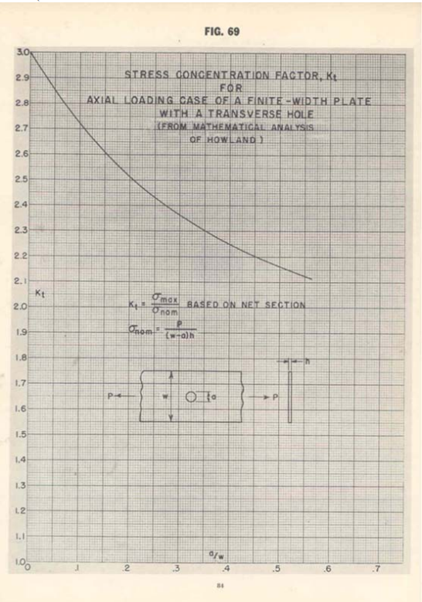
PROGRAMACION DE SENOS, COSENOS Y PROYECCIONES |  |  |  |  | I1 [kg.m2] | I2 [kg.m2] | I3 [kg.m2]
 |  |  |  |  | 0.18 | 0.0125685 | 0.00159375
 | Seno(δ) | 0.9
 | Coseno(δ) | 0.5 |  | TORQUE APLICADO AL CENTRO DE MASA DE CADA BARRA
 | Seno(β) | 0.8
$$M_{i}=−I_{i}∗α$$
 | Coseno(β) | 0.6 |  |  | I1 [Nm] | I2 [Nm] | I3 [Nm]
 | Seno(θ) | 1.0 |  |  | -35517.691454 | -3720.0342086 | -435.01078177
 | Coseno(θ) | 0.2
 |  |  |  | FUERZA DE INERCIA APLICADA AL CENTRO DE MASA DE CADA BARRA
PROYECCION DE VECTORES POSICION |  |  |  |  | Barra | i [N] | j [N]
$$F_{i}=−m_{i}∗a_{CM}$$
 | R1x | -300.0 |  |  | 1 | -1183.923 | 1810.61
 | R1y | 519.6 |  |  | 2 | -1012.2542064 | 1548.0757157
 |  |  |  |  | 3 | -232.00575028 | 311.51570144
 | R3x | 257.1 |  | CARGAS DEBIDO A LA MASA W
 | R3y | 306.4 |  |  |  | i [N] | j [N]
 |  |  |  |  |  | 0 | 0.0
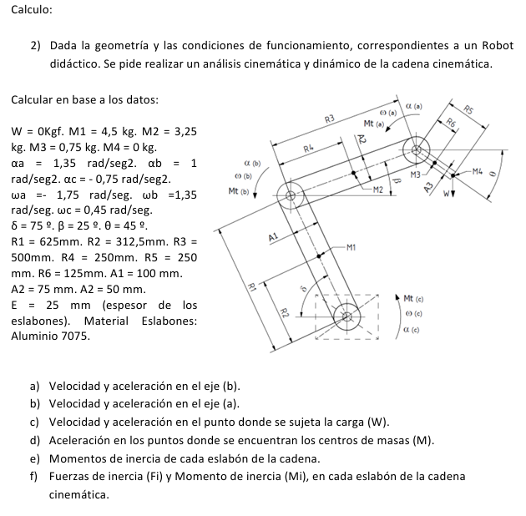
 | R5x | 40.1
 | R5y | -206.1

 | R2x | -200.0
 | R2y | 346.4

 | R4x | 0.0
 | R4y | 0.0

 | R6x | 19.1
 | R6y | -98.2

